Hoja1
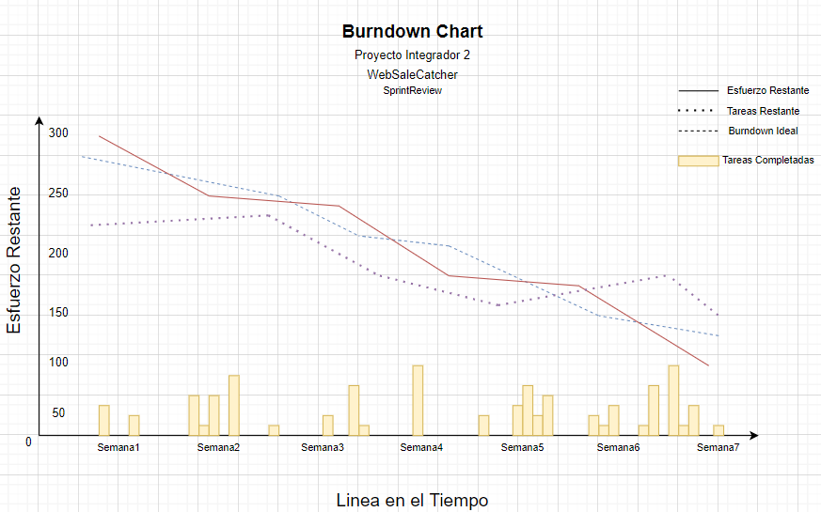
BURNDOWN CHART

PROYECTO INTEGRADOR 2 - WEBSALECATCHER

